优学院-教师端
使用角色 | 使用路径/模块 | 问题模块 | 问题列表 | 问题回答
教师端 | 注册/登录 | 登录 | 如何使用优学院？ | Ulearning优学院登录方式： 【电脑端】ULearning 对应站点官网，www.ulearning.asia/pro/sa.net 【手机端】在应用商店下载“ULearning”app
 |  | 个人信息 | 如何修改个人信息？ | 【电脑端】：登录账号后右上角头像处，点击账号管理，可以修改个人信息 【手机端】：登陆后右下角点击【我】，可以看到账号管理修改个人信息
 |  | 教师账号开通 | 如何申请教师账号？ | 账号开通通过机构管理员端后台开通教师账号
 |  | 教师账号开通 | 如何批量开通教师账号？ | 账号批量开通通过机构管理员端后台开通教师账号
 |  | 教师账号密码 | 教师忘记账号密码怎么办？ | 需要联系本机构的管理员，后台可以重置密码，也可以通过绑定的邮箱重置密码
 | 班课 | 公告 | 公告怎么插入表格和其他内容？ | 发布公告的编辑框工具栏最左侧可以插入图片/表格，还可以插入附件等内容发布，如果老师有已经编辑好样式的表格建议直接用插入图片的方式插入显示效果更好。
 |  | 课件 | 自己制作的课件怎么插入？ | 请先从首页点击【课件】模块，进入【编辑我的课件】确认您自制课件是否为【已发布】的状态，课件需要先发布再回到课件的位置，点击【从我的课件中导入】即可插入课件。
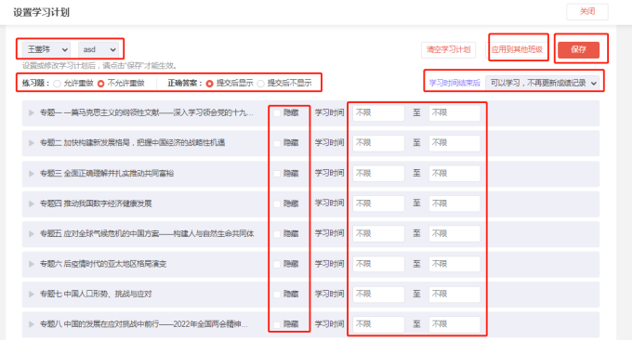
 |  | 课件 | 如何让学生按照规定时间学习？ | 在课件界面右侧点击【设置学习计划】，可以设置需要隐藏的章节，隐藏后学生不可学习；也可以设置不同的时间段对学生开放不同的章节学习，让学生在规定时间内学习规定的内容；同样可以针对课件内的练习题设置是否允许重做，以及答题后是否显示答案；以及超过规定时间是否允许继续学习等内容。且此类设置可以点击右上角【应用到其他班级】将以上设定覆盖所有教师所负责班级。请注意！！！都设置好后需要点击【保存】才能生效。
 |  | 课件 | 如何设置课件内题目的做题次数以及答案显示？ | 在课件界面右侧点击【设置学习计划】，可以设置需要隐藏的章节，隐藏后学生不可学习；也可以设置不同的时间段对学生开放不同的章节学习，让学生在规定时间内学习规定的内容；同样可以针对课件内的练习题设置是否允许重做，以及答题后是否显示答案；以及超过规定时间是否允许继续学习等内容。且此类设置可以点击右上角【应用到其他班级】将以上设定覆盖所有教师所负责班级。请注意！！！都设置好后需要点击【保存】才能生效。
 |  | 课件 | 如何隐藏部分课件内容不让学生学习？ | 在课件界面右侧点击【设置学习计划】，可以设置需要隐藏的章节，隐藏后学生不可学习；也可以设置不同的时间段对学生开放不同的章节学习，让学生在规定时间内学习规定的内容；同样可以针对课件内的练习题设置是否允许重做，以及答题后是否显示答案；以及超过规定时间是否允许继续学习等内容。且此类设置可以点击右上角【应用到其他班级】将以上设定覆盖所有教师所负责班级。请注意！！！都设置好后需要点击【保存】才能生效。
 |  | 课件 | 如何查看班级/学生课件的学习情况？ | 点击课件页面右侧紫色按钮【进度成绩】，进入后可以查看整体所带班级的学习情况，点击【详细成绩】也可以查看个别班级内每一个学生的详细情况，并且在右侧可以点击【导出】按钮将进度成绩进行导出。如果要看具体某个学生，可以点击左侧学生姓名，可以查看他的具体学习情况
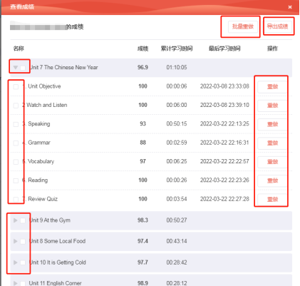
 |  | 课件 | 这个课件成绩是怎么计算的？ | 章节成绩计算规则： 章节成绩：该章节内容小节的分数总和/小节总数 有练习的小节分数：练习分数（多次练习的取末次分数） 无练习的小节分数：已完成为100分，未完成为0分 课程成绩计算规则： 全部章节分数总和/章节总数；未开始学习的的章节成绩为零 【举例】一个章节内有3个小节，两个纯视频一个纯习题，视频的一个看完一个未看完（哪怕看到了99%），这两个小节得分为100分和0分，习题小节5题对了4题，得80分，小节综合得分60分，计算方式：（100+0+80）/3小节=60分
 |  | 课件 | 如何给学生重置课件内他的部分课件和练习，让学生重新学习做题？ | 点击【进度成绩】查看【详细成绩】找到对应的班级的学生姓名，点击左侧的学生姓名会看到学生详细的学习情况，可以按照整个章节整体批量重做，也可以按照每个章节的每个小节设置重做。（见图）
 |  | 资源 | 课件和资源库学生都能看，区别是什么？ | 课件可以用于统计学生的学习进度和整体的进度成绩，课件内所有内容不能被下载只能被学习，如果教师有部分PPT和视频等内容想让学生下载，以及一些课外的拓展阅读学习等内容，可以上传至资源模块，供学生下载和学习，资源模块只能看到是否浏览和下载，不能统计学习的进度和详细情况。
 |  | 资源 | 如何设置不让学生下载资源的内容？ | 资源上传后默认为自己的班级可看，允许学生下载，如需更改的话，可以点击【资源库】，找到这个资源右侧点击修改，可以修改为不允许下载。
 |  | 资源 | 如何设置只让某个班级/全部班级看到，其他班级看不到？ | 资源上传后默认为自己的所有班级可看，上传后右侧点击【访问权限】，可以选择分享给课程全部班级/指定个别班级可看。
 |  | 资源 | 如何设置整个文件夹的访问权限？ | 无法设置整个文件夹的访问权限，只能按照文件夹内的单个资源设置访问权限。
 |  | 资源 | 如何让自己上传的资源也让其他老师能看到和使用？ | 【班课内】其他老师在资源模块的左侧，可以讲教师从自己切换为全部教师，可以看到所有教师发布的资源。 【资源库】如果老师想把自己的内容共享给其他老师，让其他老师也能查看和使用以及发布，需要点击【资源库】，如果是文件夹的话右侧点击【修改】，如果是单个资源的话点击【共享】，都可以调整共享给其他老师的权限，共享后其他老师从【本校资源】内即可查看和复制给自己使用。
 |  | 资源 | 如何使用以前上传过的资源？（其他课程完整的发布上传过的资源） | 以前发过的资源内容都在资源库中有留存，在新的课程中可以点击【添加资源】【上传文件】，可以直接从我的资源里面发，如果有顺序和批量的话可以点击【课程资源】从其他以前的课程中直接发布以前用过的资源。
 |  | 资源 | 如何提醒学生查看已上传的资源？ | 找到需要提醒的单个资源，点击右侧查看统计，进入后可以点击右上角【一键提醒】按钮，学生端会收到对应的通知，请让学生查看自己的消息推送即可。
 |  | 资源 | 我上传的所有资源的观看下载情况可以导出吗？ | 资源的观看和下载情况可以按照单个资源去查看统计，以及观看和下载的基本情况，但是所有数据是不支持导出的。
 |  | 资源 | 为什么手机看不到资源库？ | 建议教师用电脑批量上传资源，手机仅可以操作上传手机内的文件，手机使用资源模块还可以修改权限等内容，如果需要使用资源库/其他课程资源等内容，建议使用电脑发布。
 |  | 资源 | 手机如何查看学生统计和观看情况？ | 手机需要点入到单个资源内，右上角可以查看学生统计。
 |  | 作业 | 学生互评是什么意思，还需要教师评分吗？ | 作业互评不需要老师再去评分了，学生得分=同学评价的平均分，如果学生不满意可以向老师提起申诉，申诉后老师可以重新给他评分。
 |  | 作业 | 作业内学生可以上传附件吗？ | 可以上传附件，在发起作业时，需要教师拉到下方打开允许上传附件的按钮，学生即可上传对应附件。
 |  | 作业 | 作业内学生上传的图片教师可以做批注吗？ | 教师可以针对学生上传的图片进行批注，点击批阅后，点击预览学生的附件，下方工具栏可以添加批注，这样教师可以在学生的附件上进行标记和批注。
 |  | 作业 | 为什么我开启了学生互评，还有学生的作业需要我批阅？ | 两种情况会需要教师批阅： 1，学生对成绩不满发起了申诉，申诉后需要教师打分批阅 2，提交截止后补交的学生作业无法进入互评，需要教师单独批阅
 |  | 作业 | 作业里的测验也可以系统评分吗？ | 作业内的测验和考试类似，单选，多选，判断，填空系统都可以自动评分，其他题型需要老师评分，当然老师也可以选择由教师评分。
 |  | 作业 | 小组作业必须用已经分好的组吗？怎么给班级分组？ | 如果班级需要提前分组，可以在【成员】处，点击右侧中间位置紫色文字【班级小组方案】里面进行文组，系统支持随机分组和固定分组。小组作业可以直接使用这个分组或者再次另行分组。
 |  | 讨论 | 讨论里面我设置好了发帖得分，在帖子里面我还可以给学生加分，有什么区别吗？ | 设置回帖等内容的得分，是系统自动计算的，教师针对个别帖子的打分，是教师特殊给的加分，总得分会体现在排行榜内，同时也会计入考核中。
 |  | 讨论 | 我讨论里面手动改了他的最终得分，考核是考核积分还是最终得分？ | 考核为最终得分，手动修改的最终得分为实际考核的分数，默认最终得分等于积分
 |  | 课堂 | 优学院课程怎么无法点名了？ | 需要先创建课堂，手机电脑均可创建，创建好后点进入课堂，可以发起点名活动
 |  | 课堂 | 学生电脑端可以签到吗？ | 电脑端只支持数字码签到，不支持位置签到和二维码签到
 |  | 课堂 | 网页端发起点名，名称是默认的，可以修改吗？ | 目前课堂名称可在创建时自定义，APP和网页端都可以，签到名称可以在APP进行修改，网页端不支持
 |  | 课堂 | 学生位置签到时显示地理位置较远，定位不准是怎么回事？ | 定位受GPS信号等多种因素影响，可以让学生把定位系统关闭重新开启再进行定位
 |  | 课堂 | 随机选人一次只能选一个吗？ | 随机选人和手动选人都支持多选，最多一次选10人
 |  | 课堂 | 选人里面一个人只能被选一次吗？ | 系统逻辑是这样的，被选过的无法再次参加选人活动
 |  | 课堂 | 抢答是哪种形式？ | 抢答可支持口头口述题目及在系统中输入题目两种形式
 |  | 课堂 | 投票可以批量创建吗？ | 投票目前是支持单个题目创建
 |  | 课堂 | 投票只能课堂上创建吗？ | 可以课前创建，创建后可保存草稿，上课时手动开始
 |  | 课堂 | 拍照上传的记录可以到导出吗？ | 可以，在课堂活动，导出数据，选择拍照上传
 |  | 课堂 | 拍照上传的图片老师老师可以批注吗？ | 可以批注，也可以根据需要修改积分，优秀的作品可以进行分享，学生在活动列表或者课堂报告可查看
 |  | 课堂 | 课堂上小组互动，怎样通过课堂展现小组讨论结果 | 老师可以根据需要发起小组讨论，开启拍照上传，学生将小组讨论结果通过图片上传，老师可对图片集进行批注及分享，学生在课堂互动列表中查看
 |  | 课堂 | 课堂里面怎么给学生展示课件？ | 老师需要提前将课件上传到资源里，课堂上可以直接掉用资源里面文档给学生做展示
 |  | 课堂 | 课堂可以批量下课吗？ | 目前不支持批量结束课堂
 |  | 课堂 | 积分怎么导出来是空白表格？ | 进行中的课堂导出数据是空白，需要点下课后，在已结束的课堂里面导出数据
 |  | 课堂 | 积分可以修改吗 | 系统里可以对学生的积分进行加分或者减分，APP和网页端都可以操作
 |  | 课堂 | 讨论可以针对性的参与考核吗？多个讨论中指定参与考核的讨论 | 可以的，在考核模块设置讨论的部分，右侧有【设置】按钮，点击可以选择参与考核的讨论活动。
 |  | 课堂 | 学生回复过的帖子可以删除或者修改吗？ | 目前可以删除，不支持修改，但是删除后相应的点赞会被一同删除。
 |  | 考试 | 学生重复考试，导出的成绩是哪次成绩呢？ | 系统默认取的是学生最高成绩，同时导出的也是学生的最高得分。
 |  | 考试 | 学生反应登录账号后，看不到考试。 | 第一步：首先确认学生登录的是否是本校机构账号； 第二步：如果账号没问题，再确认学生有没有加入老师的正确班级，没有加入正确班级，将会无法看到本班级安排的考试； 第三步：如果已经加入班级，仍然没有看到考试，请确认是否安排发布了考试。
 |  | 考试 | 同一个考试多次答题次数的，可以看到学生每次答题记录吗？ | 教师可以查看：电脑端登陆后：考试-查看成绩，输入学生姓名，可以查看。
 |  | 考试 | 为什么考试场次有学生信息，却无法参考？ | 不同场次共享全部考试机会。例如设置的只允许考1次，之前考过的学生，即使给他安排了新的场次，他也无法作答，除非删掉该生之前的答题记录，学生才可以在新的场次参考。另外，之前错过考试的学生才能在新场次里考试。 如需删除成绩的操作：点击查看成绩，搜索学生姓名，右侧【操作】下拉框点击删除成绩/设置重考即可。
 |  | 考试 | 优学院的考试里面能否预览考试题目？ | 考试开始前，指定【固定试卷】考试的，老师需要在试卷库中在线预览考试题目，【随机组卷】考试的，老师可以点击修改试卷结构中的预览试卷进行查看。考试结束后，可以点击学生的答题记录进行查看答题记录。
 |  | 考试 | 考试的填空题老师可以人工修改机器的批阅结果吗？ | 考试的填空题支持系统批阅，也支持教师手动进行批阅。
 |  | 考试 | 一个考试，分四个不同场次 最后成绩导出来也是分开的吗？ | 在线查看成绩时，可筛选场次进行查看，考试结束后支持导出所有场次的学生成绩。
 |  | 考试 | 考试成绩怎么导出？ | 如果是【导出考试栏目里某一个考试的成绩】，点击查看成绩→导出→快速导出即可。 如果是【导出考试栏目中所有考试的成绩】，请点击考试栏目的“批量导出成绩”按钮，然后在新弹出的页面勾选班级，填写邮箱地址导出即可。 如果要【计算考试栏目中所有考试的成绩的平均分】，可以不用导出，直接在课程的考核栏目设置考试占比，勾选需要参与考核的相关考试，系统自动计算这些考试成绩的平均分。
 |  | 考试 | 如果英语考试中有一篇短文的阅读理解题目，然后根据短文选择合适的答案，这样的题目该如何设置？ | 可以用综合题题型，题干处添加阅读理解文本，增加需要考核的小题类型，单个录入小题即可。
 |  | 考试 | 如何“将课件试题”导入到“考试题库”中 | 目前没有这个功能。建议老师搭建课件的时候，先把试题上传到个人教师账号的题库里，这样不管是课件习题还是考试还是测验作业，都可以调用。
 |  | 考试 | 优学院考试平台上（题库—组卷—考试）这模块学生提交考试图稿，可以上传图片吗？ | 简答题题型或综合题（包含简答题小题的），只要老师发布考试的时候勾选允许学生上传附件，学生就可以上传图片或其他附件到考试中。
 |  | 考试 | 如果需要用到 文本文件 是不是需要退出离开考试界面？ | 电脑端提交附件 需要离开答题界面，去提交。
 |  | 考试 | 考试题中 可以插入图片吗？ | 单独录入试题是可以的，批量录入试题是不可以的，单独录入试题在文本编辑框直接复制粘贴图片即可。
 |  | 考试 | 怎么样重新开个考试场次，让这些没来的同学加考一次？ | 考试只有一次答题次数的话，您在考试栏目列表的末尾点击修改场次→添加场次，直接勾选班级，设置考试场次时间即可； 如果是多次答题次数的话，可以直接通过导出考试成绩，筛选未参考的人，直接添加学生即可。
 |  | 考试 | 请问学生考试模块提交上传后的附件可以一次统一导出来吗？ | 考试栏目 点击查看成绩，右侧有个导出下拉菜单，选择导出答题记录即可。
 |  | 考试 | 勾选“题目乱序”是不是就意味着大题和小题都会乱序？ | 试卷结构部分顺序是始终固定的，不受题目乱序影响。题目乱序只是试卷结构部分中的小题顺序会打乱。
 |  | 考试 | 考试中，如果电脑死机重启，答案会丢失吗？ | 系统是每1分钟自动保存答题记录的。
 |  | 考试 | 设置的考试，再进行试卷批改时手机端APP可以批改吗？ | 目前考试批阅试卷只支持电脑端哦。
 |  | 考试 | 客观题部分是不是可以系统自动批改出成绩？ | 主观题不批改客观题系统是会自动批阅的。主观题可以选择批量打分。
 |  | 考试 | 主观题如果系统不能自动批改在人工没有批改的情况下是否可以导出客观题部分成绩？ | 自定义导出时，可以选择只导出部分题成绩。
 |  | 考试 | 如果题目的选项有问题，我需要修改答案怎么操作？ | 【固定试卷】需要进入已经修改好的试卷，在试卷中修改题目为正确，然后回到考试点击查看成绩，点击重新评分，如果题目以后还需要使用，建议也进入题库进行题目的修改。（如果直接组卷未使用题库可以忽略） 【随机组卷】需要进入题库，用题干搜索需要修改的题库，修改后直接进入考试点击查看成绩，点击重新评分即可。
 |  | 考试 | 考试里的异常是什么意思？ | 考试内的异常是系统捕捉到学生的一些异常信息自动记录下来的，不影响成绩，无论您是否设置了各类防作弊设置，异常都是正常记录的，异常现象主要是两类，一个是切换IP（也就是切换了网络），一个是切换设备，为了给教师判定学生是否作弊保留学生的行为轨迹。
 |  | 考试 | 考试学生进不去怎么办？ | 请检查考试是否设置了迟到时间，如果学生晚于迟到时间是无法进入考试的，如果学生进入考试时是正常的，中途退出还是可以重新回到考试的。
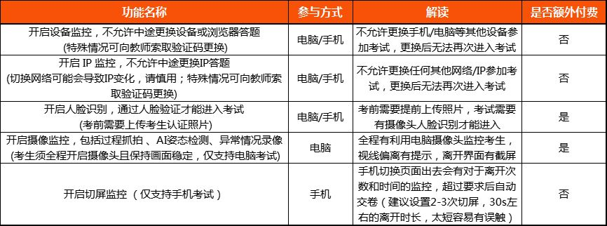
 |  | 考试 | 我想修改考试时间，怎么操作？ | 修改考试时间分为以下几种情况： 【延长正在作答人的答题时长】：这种一般针对大家都在考试，由于某些原因需要给所有人多一些答题时间，需要找到考试点击【修改场次】，左侧紫色按钮【延长答题时长】，输入需要延长的答题时间，并勾选同时延长场次时间。 【延长整体结束的时间，不延长答题时间】：这种情况一般是由于部分客观原因，答题时长不变的情况下结束时间往后延，点击修改场次，点击紫色修改按钮，将考试时间的结束时间往后延长。
 |  | 考试 | 人脸识别可以批量上传照片吗？ | 可以的，首先设置好一场需要使用人脸识别功能的考试，点击查看成绩，最上方点击紫色的人脸照片审核，进入后可以看到批量导入照片的按钮，按照照片要求打包好照片批量导入即可，教师批量导入的照片不需要审核，批量导入照片的考试建议提前测试让学生提前验证一下，以便对不合格照片进行调整。
 |  | 考试 | 考试中人脸识别不出，或有突发情况进不去考试怎么办？ | 人脸识别需要保持光线充足，摄像头分辨率够高才可以使用，如遇任何突发情况都可以找到考试点击查看成绩，鼠标放在顶部紫色备用验证码处，给学生验证码让学生进入考试。
 |  | 考试 | 人脸识别学生上传如何审核照片？ | 点击查看成绩，最上方点击紫色的人脸照片审核，进入后可以审核照片，也可以批量审核照片。
 |  | 考试 | 防作弊设置都有什么？ | 设备监控，IP监控，切屏监控，人脸识别，摄像监控，详情看图
 |  | 考核 | 课件的成绩是什么？ | 是课件整体学习的综合成绩，综合了课件内的练习和课件整体进度的综合进度成绩。
 |  | 考核 | 我插入了多个课件如何设置考核？ | 如果直接设置默认考核全部课件的进度成绩，如果只需要考核个别课件的内容，点击右边的设置按钮，按需勾选即可。
 |  | 考核 | 考核截止可以设置截止时间吗？ | 暂不支持设置考核的截止时间，只能设置到截止日期，默认为当天23:59分截止。
 |  | 考核 | 每个班级可以设置不同的考核规则吗？ | 可以的，最上方可以选择班级按照不同班级设置考核规则，也可以应用当前规则应用到所有班级上。
 |  | 考核 | 我想增加其他的考核项需要如何操作？ | 在考核页面最下方，下载模板，按照模板添加需要录入的考核内容，点击添加自定义评分项，导入表格录入其他需要添加的考核项。
 |  | 考核 | 有些学生反馈学习完了考核分数没更新什么问题？ | 教师可以进入考核模块看一下成绩汇总的时间，如果还未刷新可以点击一下刷新成绩就可以重新汇总计算成绩了，也会有相应的更新
 |  | 考核 | 考核证书怎么发放？ | 点击证书管理，进入后可以先设置好证书模板，随后点击证书设置，按照需求可以设置好证书的达标要求，设置好后下方的合格率就有显示，确定无误后可以单个/批量发放证书。
 |  | 考核 | 学生的名字有问题，证书有误，需要重新改名字重新发放怎么办？ | 让学生从自己账号内把名字修改正确即可，修改后证书自动会变化，随后重新下载正确证书即可。
 |  | 考核 | 管理员设置好考核后老师自己能否更改？ | 管理员是可以设置好所有课程内班级的考核规则的，但是设置好后老师也是可以自行更改的。
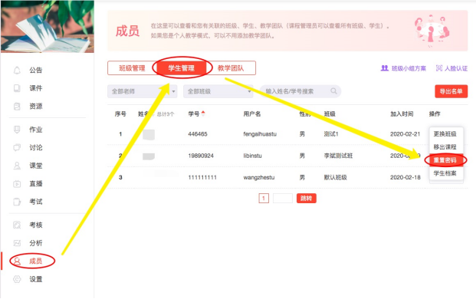
 |  | 成员 | 学生忘记账号密码，怎么办？ | 教师处理路径： 【电脑端】教师可登录账号>进入相应班课>点击“成员”>点击“学生管理”>搜索学生>对应的操作中可以“重置密码” 【移动端】教师可登录账号>进入相应班课>点击“成员”>点击“班级名称”>查找学生>对应的操作中可以“重置密码”
 |  | 成员 | 学生看不到班课，如何添加学生？ | 有两种方式可以让学生加入您的班级： 1，点击成员位置，找到您的班级，右侧点击添加学生，搜索学生学号/姓名添加学生 2，发给学生班级编码，或给学生二维码让学生用优学院App输入/扫码加入班级
 |  | 成员 | 学生在错误的班级，怎么操作？ | 让学生进入课程后优先点击右上角退出课程（不会对课件学习进度有影响），退出后您从班级管理处添加学生，或发给学生班级编码让学生加入班级均可，需要学生先退班后加班。（如果是课程管理员，可以直接从【成员】-【学生管理】处，更换学生的班级）
 |  | 成员 | 学生密码错误/忘记密码，怎么办？ | 教师如何给学生重置密码： 【移动端】课程-点击班课进入-点击成员-点击班级-找到学生-点击操作-重置密码即可！ 【电脑端】点击班课-成员-学生管理-搜索到学生-点击重置密码
 |  | 成员 | 如何添加老师，让老师给其他班授课？ | 教师点击【成员】-【教学团队】处可以添加老师，设置角色和分配班级以及对应权限。
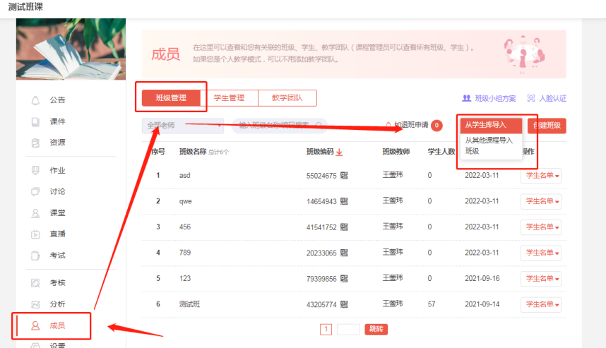
 |  | 成员 | 如何导入学生？ | 如果本校使用学生库，按照行政班授课，或学生在账号下其他课程中导入过，可以从班级管理处，点击从学生库/从其他课程导入学生。如果是完全新的学生名单需要导入，请联系优学院对接本校的客服人员。（导入学生需要这些信息，姓名，学号，班级，授课教师）
 |  | 设置 | 如何修改课程页面的图片？ | 点进入需要修改的课程内，点击设置，可以更改页面的图片和课程名字，同时也可以针对学生隐藏不需要的功能模块。
 |  | 班课创建&修改 | 如何使用保留以前发布过的作业，资源等内容给新的学生上课？ | 在现有班课界面的右上角有【···】三个点的标识，点击再次开课，可以勾选您要保留的内容，再次开课后导入新的要学习的学生名单即可。
 | Mooc管理 | 课件内容 | 课件目录可以一次创建吗？ | 可以，课程名称创建后，选择快速创建章节目录，会有相应模板，支持复制粘贴。一旦进入到编辑课件页面，不能再批量创建
 |  | 课件内容 | 课件章节顺序可以调整吗？ | 可以，在编辑页面，支持章与章之前调整顺序，鼠标按住拖动即可。同一个章下面，支持节与节互相调整，同一个节下面，支持页面与页面的顺序调整
 |  | 课件内容 | 课件章节名称可以修改吗？ | 可以，章，节，页面后面均支持重命名，隐藏，删除
 |  | 课件内容 | 已经发布的课程可以修改吗？ | 可以，进入课件编辑页面，修改后需要点页面上方“更新课程”按钮
 |  | 课件内容 | 修改课程会影响学生的学习记录吗？ | 如果是删减了或者新增了页面，会影响学生学习进度和成绩
 |  | 课件内容 | 已经发布的课程不想让学生看见怎么办？ | 可以把课程章节先隐藏，或者选择撤回课件
 |  | 课件内容 | 可以多人编辑同一门课程吗? | 可以，教师可以点击“协同编辑”，选择其他教师作为协同编辑，共同编辑课程内容。同一个章节不支持多人同时编辑
 |  | 课件资源 | 课件资源可以直接发布给学生看吗？ | MOOC里面的课件资源，是辅助老师建课时使用，不能直接发布给学生，可以添加到课件中供学生使用
 |  | 课件资源 | 课件资源支持哪些形式？ | 文本、图片、音频、视频、Flash动画等都可以上传
 |  | 课件资源 | 资源大小有限制吗？ | 资源大小限制再1G以内
 |  | 课件试题 | 试题可以批量添加吗？ | 单选，多选，填空，判断或者简答题，可以选择批量创建，先把题目再文档编辑好，一键复制粘贴
 |  | 基本信息 | 基本信息无法保存是怎么回事？ | 当“课程基本信息”无法保存时，请检查是否有尚未填写的必填项。带星号的都是必填项
 |  | 详细介绍 | 宣传视频上传不了怎么回事？ | 请检查下视频格式和大小，支持mp4、mpg、mpeg、avi、rmvb、rm、wmv、mov格式，大小不超过500M
 |  | 团队成员 | 这里的内容展示在哪里？ | 这里可以添加老师的照片和介绍，可以展现在课程页面，用来展示这个课程的制作团队的详细信息。
 |  | 门户设置 | 课程发布后门户设置可以修改吗？ | 可以修改，修改后点下页面上方“更新课程"
 |  | 课件创建/复制 | 课件可以复制吗？ | 可以复制，复制后可以进行修改编辑再发布
 | 资源库 | 我的资源 | 如何设置不让学生下载资源的内容？ | 资源上传后默认为自己的班级可看，允许学生下载，如需更改的话，可以点击【资源库】，找到这个资源右侧点击修改，可以修改为不允许下载。
 |  | 我的资源 | 如何设置只让某个班级/全部班级看到，其他班级看不到？ | 资源上传后默认为自己的所有班级可看，上传后右侧点击【访问权限】，可以选择分享给课程全部班级/指定个别班级可看。
 |  | 我的资源 | 如何设置整个文件夹的访问权限？ | 无法设置整个文件夹的访问权限，只能按照文件夹内的单个资源设置访问权限。
 |  | 我的资源 | 可以把我的资源共享给其他老师吗？ | 可以，点整个文件夹或者单个资源后面的修改，可以选择分享的范围，
 |  | 本校资源 | 本校的资源自己可以使用吗？ | 可以，需要先复制到“我的资源”里面，才可以进行发布使用
 |  | 共享资源 | 共享资源怎么使用 | 如果资源发布者设置了允许下载，就可以下载到本地后使用，如果不允许下载，需要将资源复制到“我的资源”，然后发布到班课下共学生查看
 | 题库 | 我的题库 | 我的题库如何导出？ | 点击我的题库当中的“导出题库”即可
 |  | 我的题库 | 在教师账号下，如何添加我的试题库？ | 添加试题库有两种方式，1.可以通过“我的题库”点击“添加题目”按照题型逐题添加。2.选择“批量导入题目”可以通过文本导入、试卷导入及excel导入。
 |  | 我的题库 | 如何查询某个文件夹下面的试题总数？ | 通过“我的题库”点击题库统计即可查询。
 |  | 题库共享文件夹 | 题库如何共享 | 点“我的题库”进去，有个“共享文件夹”，在此文件夹下面新建题库文件夹，可以添加团队成员共同管理题库，设置是否可复制等权限
 |  | 题库共享文件夹 | 共享文件夹里面题目可以删除吗 | 自己创建的题目，有全部操作权限，可以预览，修改，移动，删除，其他成员创建的题录，只能预览和移动，不可修改和删除
 |  | 题库共享文件夹 | 共享文件夹里面题目可以移动吗 | 自己创建的题录可以在共享文件夹内部移动，也可移出共享文件夹，其他成员上传的题目，只可以在共享文件夹内部移动
 |  | 题库共享文件夹 | 团队成员操作可以查看日志吗 | 可以通过“操作日志”查看所有团队成员的操作记录，包括添加/修改/删除/移动题目和文件夹等
 | 试卷库 | 我的试卷库 | 如何修改试卷中的试题？ | 点击“试卷库”找到对应的试卷选择“修改”，找到需要修改的试题，修改后保存即可。
 |  | 我的试卷库 | 可以给文件夹或试卷封存起来吗？ | 可以的，找到需要封存的文件夹或试卷，将鼠标放到对应的“修改”上，选择“封存”输入密码即可
 |  | 我的试卷库 | 已经使用过的试卷如何删除？ | 已经用过的试卷是无法删除的，您可以新建一个文件夹，将不用的试卷放到该文件夹下面
 |  | 试卷库共享文件夹 | 试卷如何共享 | 点“我的试卷库”进去，有个“共享文件夹”，在此文件夹下面新建试卷库文件夹，可以添加团队成员共同管理试卷库，设置是否可复制等权限
 |  | 试卷库共享文件夹 | 共享文件夹里面试卷可以删除吗 | 如果试卷已用于考试中，仅允许修改题目内容、答案与分值，不能修改试卷结构，或添加、删除题目。包含小题的题目，不允许添加、删除小题，已用于考试的试卷不可删除

知识图谱
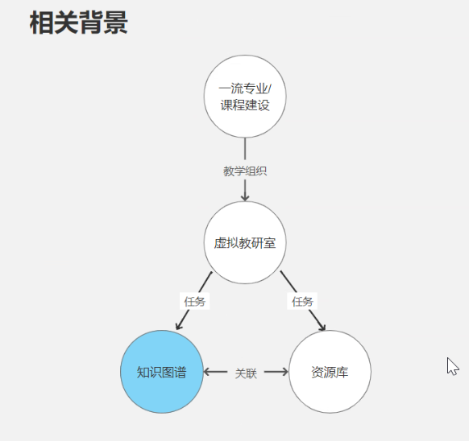
QA
为什么问题图谱和专业图谱无法编辑
知识图谱总共支持几级菜单？ | 一共支持展示8级
课程图谱和专业图谱是有什么区别 | 专业图谱主要以专业培养目标为主体从上到下的树状图，专业图谱凌驾于课程上，专业图谱是专业毕业目标，下一级是课程图谱。
章节导入如果章节不是知识点，那导入也不是吧？ | 仅复制章节的上下级关系和文本内容，最小层级是小节，抓取不到页面的文本
编辑知识点时，知识点和知识单元涉不涉及层级 | 知识单元和知识点平级，仅用于汇总完成度
问题和能力图谱关联是按照最小层级选还是都可以 | 每个知识点都是平级的，不是包含关系的
图谱是类似课件独立的功能内容吗？还是和课件强关联的？必须进入班课进入图谱 | 后续打算放在上面，当前必须有个班课才能进入知识图谱
如果知识图谱是高级的课件，那么有和考核相关联吗 | 暂时没有相关
智能助手嵌入的是什么大模型 | 通义千问处理视频，聊天GML
视频切片原则 | 视频转音频，音频转文本，大模型自动切片
视频和所有关联内容有无统计
AI智能摘要不显示怎么办？ | AI智能摘要当前消耗巨大，需要开放主动去处理才能完成，如果老师需要演示需要提前联系开发
所以学生的掌握度是以结果为导向的，题目做对了就是掌握了，不涉及过程的考核 | 是的，仅限于题目是否正确完成率
知识图谱有导出功能吗？ | 暂时没有导出功能
知识图谱针对题目批量导入有设计批量关联吗？ | 建议老师如果录入题目涉及关联知识点，建议按照知识点建文件夹录入题目
课件资源库和账号资源库是否只需要关联一次就可以了？ | 课件资源库和账号资源库不互通，同一个源文件分别上传这两个资源库，他也不互通
知识单元和知识点掌握度区别在哪？ | 知识点取点的得分，知识单元取本身和下一级全部知识点的平均分
知识图谱可以按照层级显示吗？ | 可以按照筛选层级进行显示
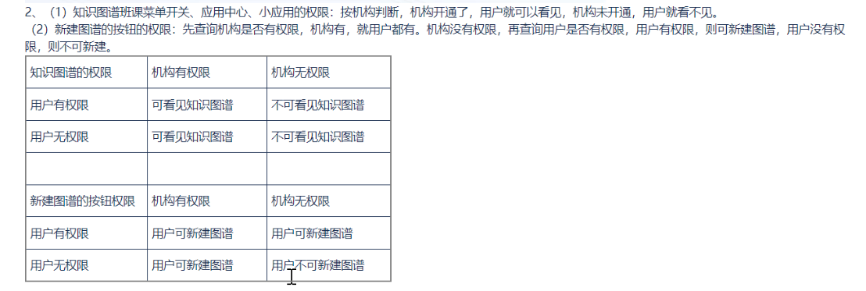
什么样的课件可以导入章节进知识图谱？ | 自己名下课件库内有的课件都能用
知识图谱是否支持共建？ | 暂时不支持共建
知识图谱的使用都是在班课中，班课中的教师和学生可以查看和学习？ | 班课中的教师和学生可以查看和学习
学生通过学习图谱是否可以替代课件？ | 暂时不行，图谱主要的作用还是用于老师的课程申报使用，学生主要学习还是集中在课件
思政元素标签如何录入？ | 标签是固定的，由思政部统一设置
能否隐藏住这个标签（类似权限管理） | 目前还无法隐藏
一般一门完整的课程大概多少个知识点？ | 正常的话300-400多个，划分比较细的有700-800多个
课件资源就是课件库课件内的资源是吧，是不是课件资源里如果没有就没法选取？ | 取的是课件资源
在教师实际应用场景中，知识图谱和课程章节页重合度高吗？ | 基本是重合的，但是更希望以多种样式去呈现出来
全局概念方法这跟知识点有啥关系.....相当于问题图谱只要使用，就必须默认三层由上至下还是由下至上 | 目前没办法自定义，是一个形式的呈现/ 划分问题从上至下：全局——概念——方法
重点难点考点都是什么？跟哪些做关联？ | 根据教学要点标记
测试的题目数量无法自定义？只能5题？关联超过5题随机抽5题？ | 是的 不能自定义
知识点综合掌握度，例如关联了20题，取20题均分？主观题呢？未批阅呢？ 学生看到掌握度不好如何查看是哪里的题目哪些题目导致的掌握度不高？ | 主观题是没有统计的，不影响掌握度
AI推荐资源取自哪里？是互联网还是个别平台？ | 优学院和国家教育平台，这两个
课件内的测验，和课件内点击图谱的测验，与考核的关系？ | 知识图谱和考核没有任何关联，目前没有导出，没有明细
知识图谱现在的开通流程和逻辑，是按照机构的还是按照账号的，还是只有你能配置开通是吧 | 跨机构引用 图谱开通等都找陈丽
知识图谱我们一般支持到对方什么程度，比如免费的和不免费的我们一般需要支持到什么程度 | 可以按照课程架构做调整，基础版本逐年递增，尽量不去往工坊去指引
再深入一点的话，知识图谱和教材是否是相关联的，还是相互独立的，教材有课程域知识图谱，有这个概念吗？知识图谱和申报是否有关系后续大概规划等 | 教材内容可以关联知识点，跟申报有关系，但是没有要到具体数据这个程度
知识图谱售卖的模式是否和课程类似按照一门课程图谱搭建的方式售卖，当前是工坊进行交付对吧 | 有的是跟随教材赠送（思政类）其余都是一门一门售卖
跟课件的关系是什么，是否会取代课件 | 暂时没有想到替代，作为辅助课件使用
一些需求：
学生界面为什么要去展示思政元素视图？建议 应该只在教师端显示，学生端不显示（需要产品沟通下后给具体答复）（需求）
创建知识图谱，感觉很乱近期在考虑界面优化，资金到位可以定制化（需求）
如果进行测验，掌握度会有变化，其他地方不会进行统计，资源的学习 纳入到掌握度统计中（需求）
教师端图谱知识点，关联的东西等，只有搭建者可见（课程团队不可见），希望能够让团队可见（需求）
图谱目前没有复制功能，如果两个学期用一个图谱数据会冲突，更新日志协同编辑暂时都没有 （需求）

AI助手Q&A
序号 | 问题 | 回答 | English
1 | AI助手基于什么回答，什么技术？ | 集成第三方开源大模型外挂知识库（RAG）从而实现让AI助手可以根据老师上传的内容进行训练学习，从而帮助老师生成内容，回答学生问题，而且优先从训练的外挂知识库内检索，让答案和内容更加准确 | We integrate a third-party open-source large language model with an external knowledge base (RAG), enabling the AI assistant to be trained on the content uploaded by teachers. This allows the AI assistant to generate content, answer students' questions, and prioritize retrieval from the trained external knowledge base to ensure more accurate responses and content.
2 | 为什么我的教师账号看不到AI工作台？ | 先确认此机构是否开通了AI助手的权限，再确认此教师是否为课程管理员，只有课程管理员有AI工作台的操作权限，当教师不是课程管理员，且课程管理员未开启AI工作台，普通老师就看不到 | First, confirm whether the institution has enabled the AI assistant's permissions. Then, check if the teacher is the course administrator, as only course administrators have the operational permissions for the AI Workbench. If the teacher is not a course administrator and the course administrator has not activated the AI Workbench, ordinary teachers will not be able to see it.
3 | 如何创建AI助手？ | 课程管理员打开AI工作台通过管理我的AI助手跳转创建和管理 | The course administrator can access the AI Workbench through the "Manage My AI Assistant" link to create and manage it.
4 | 如何上传内容训练AI助手？ | 要进入AI智能体管理系统（课程管理员），进入后点击知识库管理，创建对应知识库后上传文档（PDF/Word）从而训练自己的智能体。同样可以从已有课件/知识图谱直接按照章节导入到知识库进行训练--现有资源导入 | To enter the AI Agent Management System (for course administrators), click on "Knowledge Base Management" after accessing the system. Create the corresponding knowledge base and then upload documents (PDF/Word) to train your AI agent. Similarly, you can also directly import existing courseware or knowledge graphs by chapter into the knowledge base for training—this is known as importing existing resources.
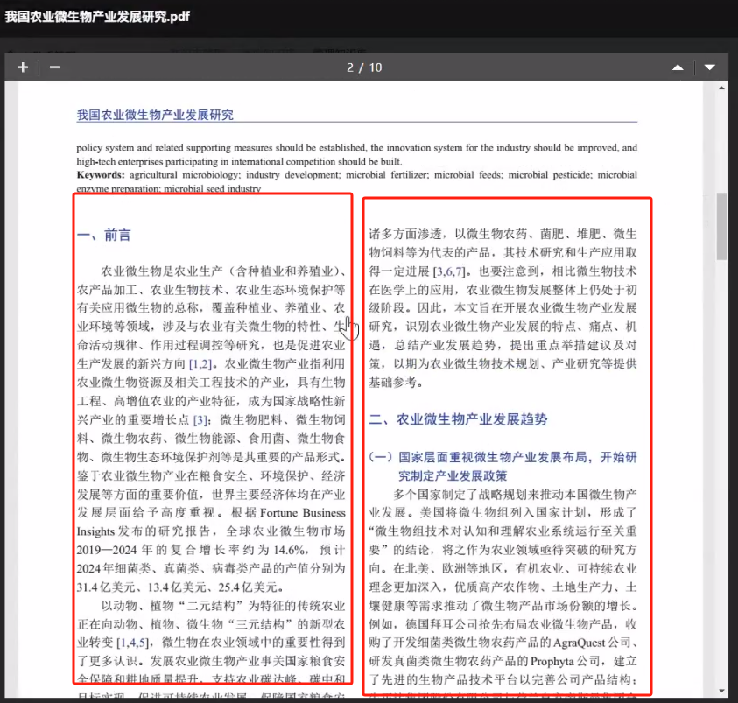
5 | 什么是问答对？哪里设置？ | 问答对是在AI智能体管理系统内，知识库管理内设置，像是关键词匹配到问答对后，会反馈回复预设好的完整答案，从而不通过大模型生成答案，好似关键词出发固定回复。当AI出题时，关键词触发问答对，问答对会将内容给大模型，从而根据问答对内容出题。 | The question-and-answer pairs are set up within the "Knowledge Base Management" section of the AI Agent Management System. When a keyword matches a question-and-answer pair, it will trigger a predefined complete response, bypassing the need for the large language model to generate an answer. It's like a keyword triggering a fixed reply. When the AI generates questions, the keyword triggers the question-and-answer pair, which then provides the content to the large language model to create questions based on the content of the Q&A pair.
6 | 切片什么意思？ | 当前只按照1000字符去切片，没有语义理解的切片，切片可以通过查看资源从而详细查看切片，也可以手动修改和调整
7 | 什么样的素材适合传到知识库？为什么我传的识别出来不对？ | 精准详细完整的内容适合上传，论文期刊类一页内容左右分段的不适合上传，因为切片和学习都是按照一行一行的进行学习的，容易理解有误 | Content that is precise, detailed, and complete is suitable for uploading. However, content from academic papers or journals, which is typically divided into columns on a single page, is not suitable for uploading. This is because the slicing and learning processes are conducted line by line, and such formats may lead to misunderstandings.
8 | 什么是指令？ | 指令就是与大模型沟通的那句话（prompt），可以提前预设好这句话的结构，方便让指令更清晰，让回答更准确，同时指令可以分组 | The instruction is the sentence (prompt) used to communicate with the large language model. You can preset the structure of this sentence in advance to make the instruction clearer and the response more accurate. Additionally, instructions can be grouped.
9 | 为什么我创建指令我AI助手看不到没法用？ | 指令和分组都创建规划好后，需要修改AI助手关联选取配给AI助手的具体指令
10 | 服务人员如何管理？ | AI智能体后台超管可以管理机构和用户的使用和编辑权限
11 | 为什么我关联了指令，但是点击后指令是空的？ | 请查看AI助手关联的指令是否勾选了【短指令】展示，因为设置指令时短指令为非必填项，如果您设置的指令都是长指令，短指令为空的话，关联又点击了显示短指令，就会导致点击指令没有内容。两种处理方式，一是补充所有指令的短指令，二是取消AI助手显示短指令的设置。
12 | 为什么我看不到数字人和一些功能工具？ | 请超管查看本机构的功能配置，一般试用用户语音输入输出不开启，公式识别不开启，因为涉及第三方资源消耗，有收费
13 | 数字人可以用我自己的真人数字人吗？ | 暂时只支持卡通数字人定制，卡通数字人制作流程：UI出设计图，动画组制作逐帧的动作图片后给到开发，开发去系统中调试研发，最终增加这个数字人形象
14 | 管理员和教师有什么区别？ | 管理员可以查看机构下所有老师创建的AI助手和查看知识库以及预览，并可以设置某一个AI助手设为默认，默认的AI助手是进入班课前显示的AI助手。管理员还可以管理门户和名称以及logo。
15 | 指令可以相互共享吗？ | 指令不可以共享，但是个人的AI助手可以进行共享。
16 | 工作台和AI助手开启/关闭会影响已有数据吗？ | 不会，开启和关闭都不会影响已创建的助手和指令
17 | 我的指令有些想让教师用，有些想让学生用，怎么设置？ | 指令是没法按照教师学生权限区分的，但是AI助手可以，这种情况下您可以已创建两个助手，一个是学生使用，一个是教师使用，并且关联不同的指令，这样就可以区分开了
18 | AI工作台有个知识库，AI助手也关联了个知识库，有啥区别？取哪个？ | 当使用AI助手的时候，AI助手自挂的知识库和AI工作台关联的知识库取并集，都会使用到
19 | 那知识库可以共享吗？ | 知识库不能共享，指令不能共享，只有AI助手可以共享
20 | 考试内的AI功能 | AI智能评分
21 | 能否针对单一文档（PPT/讲稿）出题？ | 可以使用【AI工具】种的【智能出题】通过上传参考材料并配合需求依据文档出题
22 | 资源切片的作用是什么？ | 切片后每一片都会成为一个向量块，这样大模型搜索速度按照向量块速度会快，不切片内容太长找不到或找到很慢。
23 | AI出题能否直接导入到课件/题库中？ | 可以在出题后通过右上角按钮一键导入到题库种，也可以直接通过题库内的AI出题工具进行题目生成
24 | 转格式和重新编辑制作设计PPT可以吗？ | 现在只是基于文字性的内容编辑和处理，但是没法做设计以及生成图文内容等
26 | 是否有多轮对话？ | 多轮对话连续提问沟通是支持的
27 | 联网查询是否支持？ | 部分大模型支持联网查询，这个取决于您们内置的模型本身的能力
28 | 是否支持图片以及附件的上传？ | 部分大模型支持多模态内容上传，当您使用智能体时，可以切换大模型通过底部输入框是否支持附件上传的按钮判断是否支持多模态内容上传。

